案例
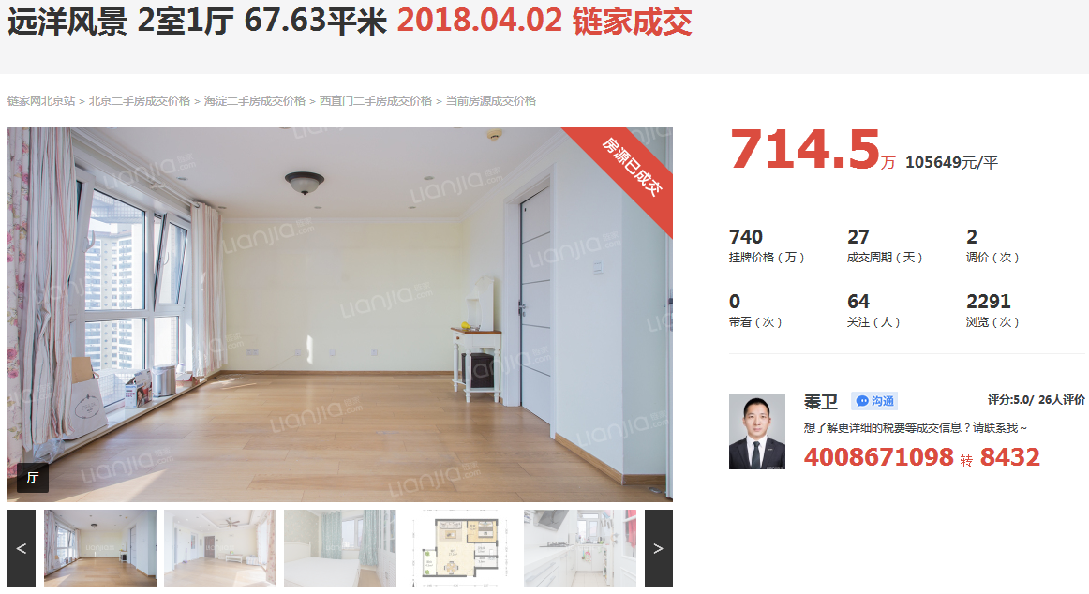

13 | 东西

 |  | 2.3.6最好

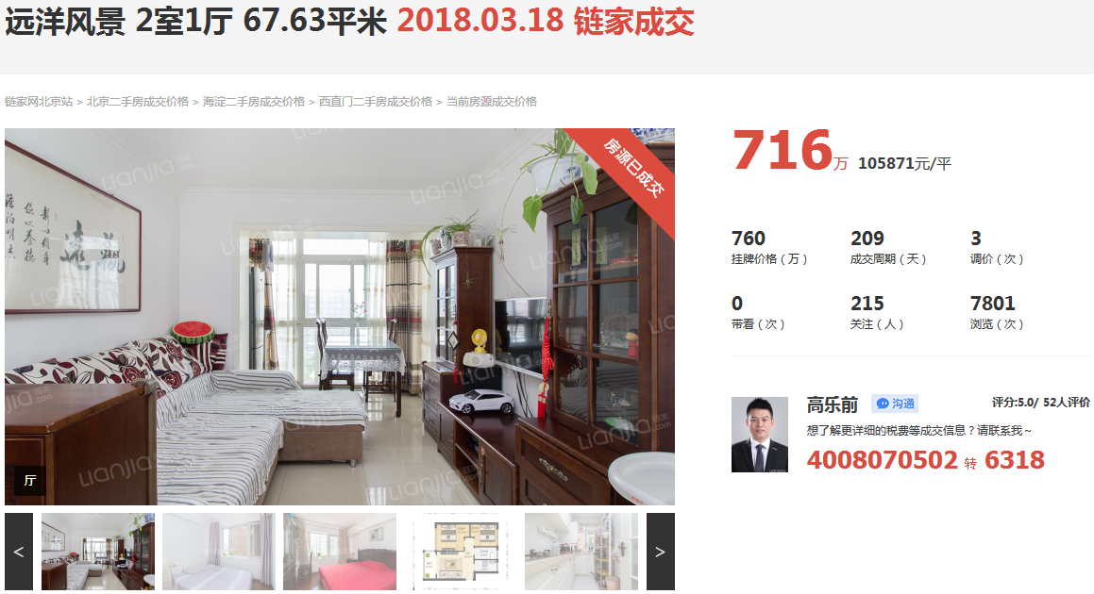

9 | 东西

